Datos OperadoresCallCenter
Operador 1 | Operador 2
4.1973491205 | 3.8757768634 | Operador 1: INDEPENDENCIA
12.31649451 | 7.8135870374
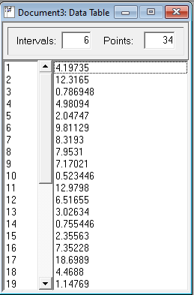
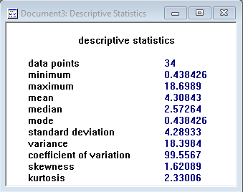
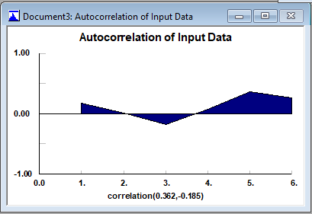
0.78694819684 | 34.238941713
4.9809449664 | 1.2795436692
2.0474685132 | 2.3582073727
9.8112892758 | 2.2684357056
8.3192996327 | 15.586126366
7.95309527 | 3.3783359121
7.1702126756 | 5.2301856639
0.52344601676 | 2.2801669882
12.979757547 | 4.4139022653
6.5165459191 | 11.0065637
3.0263407434 | 5.9733934336
0.75544640021 | 8.8029382953
2.3556327514 | 5.1622857371
7.352284543 | 6.2219993939 |  | Como ni 0,362, ni -0,185 están cerca del -1 o 1, los datos no tienen correlación
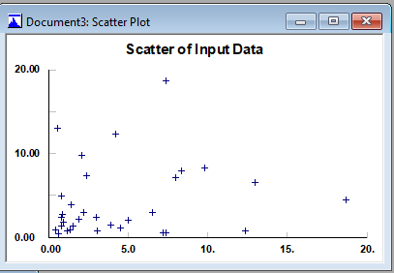
18.698875481 | 6.8740716944
4.4687988282 | 3.4546719117
1.1476935968 | 20.017766823
0.78862535073 | 14.708435518
1.358122752 | 17.986279334
3.8889297466 | 5.8036655099
1.4914307669 | 2.2116782421
1.302548742 | 1.8325403448
0.9261202331 | 2.36758617
1.8414828738 | 2.0754136413
2.1790595032 | 12.660740021
2.9681983292 | 3.1490681279
2.3697899854 | 0.81967335902
7.338974213 | 5.5952037039
0.57632727224 | 4.4978240306
0.43842613887 | 3.4484117214
0.83520972179 | 0.84537326042
2.7754981074 | 1.2677978435

